68 認可外保育施設入所児童数（１施設当たり）
68 認可外保育施設入所児童数（１施設当たり）

 | 時点 2024(R6)年3月31日（毎年）
 | 単位 人 |  |  |  |  |  |  |  | 偏差値 |  | 34.1
順位 |  | 都道府県名 |  | 数 値 |  |  | 順位 | 都道府県名 |  | 数 値

 |  | 0 | 全 国 |  | 11.0 | 0.0 | 24 | 0 | 青 森 |  | 12.6
1 |  | 0 | 沖 縄 |  | 20.1 | 0.0 | 24 | 0 | 茨 城 |  | 12.6
2 |  | 0 | 鳥 取 |  | 19.5 | 0.0 | 24 | 0 | 和歌山 |  | 12.6
3 |  | 0 | 熊 本 |  | 19.3 | 0.0 | 27 | 0 | 愛 知 |  | 12.2
4 |  | 0 | 大 分 |  | 18.7 | 0.0 | 28 | 0 | 岐 阜 |  | 12.1
5 |  | 0 | 徳 島 |  | 18.1 | 0.0 | 29 | 0 | 石 川 |  | 12.0
6 |  | 0 | 愛 媛 |  | 16.2 | 0.0 | 29 | 0 | 三 重 |  | 12.0
7 |  | 0 | 宮 崎 |  | 16.1 | 0.0 | 31 | 0 | 富 山 |  | 10.7
8 |  | 0 | 山 形 |  | 15.6 | 0.0 | 32 | 0 | 静 岡 |  | 10.5
9 |  | 0 | 滋 賀 |  | 15.4 | 0.0 | 33 | 0 | 佐 賀 |  | 10.4
10 |  | 0 | 福 島 |  | 15.0 | 0.0 | 34 | 0 | 埼 玉 |  | 10.2
11 |  | 0 | 岡 山 |  | 14.8 | 0.0 | 34 | 0 | 新 潟 |  | 10.2
12 |  | 0 | 奈 良 |  | 14.4 | 0.0 | 36 | 0 | 岩 手 |  | 10.1
12 |  | 0 | 福 岡 |  | 14.4 | 0.0 | 37 | 0 | 群 馬 |  | 9.7
14 |  | 0 | 大 阪 |  | 14.1 | 0.0 | 38 | 0 | 京 都 |  | 9.6
15 |  | 0 | 長 崎 |  | 13.9 | 0.0 | 39 | 0 | 秋 田 |  | 9.5
16 |  | 0 | 香 川 |  | 13.8 | 0.0 | 39 | 0 | 長 野 |  | 9.5
17 |  | 0 | 鹿児島 |  | 13.7 | 0.0 | 41 |  | 山 梨 |  | 9.4
18 |  | 0 | 広 島 |  | 13.6 | 0.0 | 42 | 0 | 栃 木 |  | 9.1
19 |  | 0 | 山 口 |  | 13.4 | 0.0 | 42 | 0 | 神奈川 |  | 9.1
20 |  | 0 | 北海道 |  | 13.3 | 0.0 | 44 | 0 | 高 知 |  | 8.2
21 |  | 0 | 島 根 |  | 13.2 | 0.0 | 45 | ◎ | 千 葉 |  | 7.5
22 |  | 0 | 宮 城 |  | 13.0 | 0.0 | 46 | 0 | 東 京 |  | 7.4
認可外保育施設入所児童数 （1施設当たり）
北海道 | 13.3
青 森 | 12.6
岩 手 | 10.1
宮 城 | 13.0
秋 田 | 9.5
山 形 | 15.6
福 島 | 15.0
茨 城 | 12.6
栃 木 | 9.1
群 馬 | 9.7
埼 玉 | 10.2
千 葉 | 7.5
東 京 | 7.4
神奈川 | 9.1
新 潟 | 10.2
富 山 | 10.7
石 川 | 12.0
福 井 | 6.2
山 梨 | 9.4
長 野 | 9.5
岐 阜 | 12.1
静 岡 | 10.5
愛 知 | 12.2
三 重 | 12.0
滋 賀 | 15.4
京 都 | 9.6
大 阪 | 14.1
兵 庫 | 13.0
奈 良 | 14.4
和歌山 | 12.6
鳥 取 | 19.5
島 根 | 13.2
岡 山 | 14.8
広 島 | 13.6
山 口 | 13.4
徳 島 | 18.1
香 川 | 13.8
愛 媛 | 16.2
高 知 | 8.2
福 岡 | 14.4
佐 賀 | 10.4
長 崎 | 13.9
熊 本 | 19.3
大 分 | 18.7
宮 崎 | 16.1
鹿児島 | 13.7
沖 縄 | 20.1
22 |  | 0 | 兵 庫 |  | 13.0 | 0.0 | 47 | 0 | 福 井 |  | 6.2

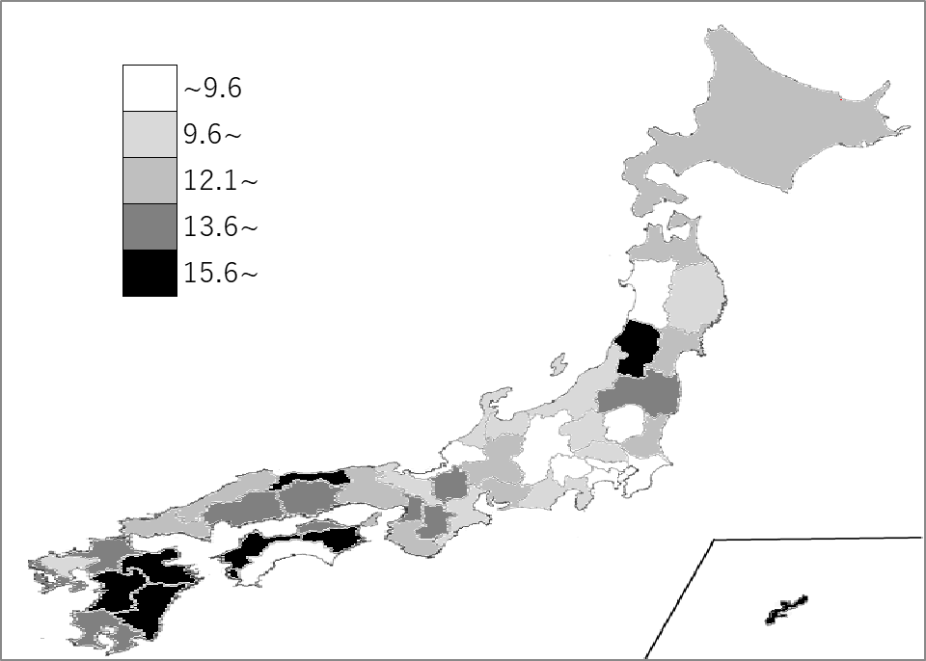
千葉県の推移
令和2年 | 10.6 | 38
令和3年 | 9.2 | 42
令和4年 | 9.1 | 42
令和5年 | 7 | 47
令和6年 | 7.5 | 45

《備 考》 ・資料出所 こども家庭庁「令和5年度認可外保育施設の現況取りまとめ」 ・算出方法 認可外保育施設入所児童数÷認可外保育施設数 ・参 考 千葉県の認可外保育施設在所児数は、7,047人で10位。 全国の認可外保育施設在所児数は、218,752人。 注）1.平成31年以降は届出対象の施設数と入所児童数の数値で算出しています。 2.事業所内保育施設及び認可外の居宅訪問型保育事業の施設が含まれています。

